纯电动
新疆财经大学后勤公寓服务中心新能源车辆采购清单及详细参数
序号 | 品牌及型号 | 主要参数 | 颜色 | 质保 | 单位 | 数量 | 单价（元） | 总金额（元） | 参考图片 | 使用部门 | 使用用途
1 | 比亚迪E9 506KM 公务版 | 品牌型号 比亚迪E9 506KM 公务版 主要参数 长*宽*高 4980*1940*1495 轴距 2920 轮距前/后 1640/1640 轮胎规格 245/50 R18 电机形式 交流永磁同步电机 电机最大功率（KW） 120 电机最大扭矩（N.m） 330 NEDC综合工况纯电续航里程 506（KM） 电池容量（Kw.h） 63.36 电池类型 刀片电池 前悬挂类型 麦弗逊式独立悬挂 后悬挂类型 多连杆独立悬挂 30分钟快充电量百分比 30%-80% 前制动器类型 通风盘式 后制动器类型 盘式 直流快充 60KW 车型特点 1：EPB电子驻车系统，EPS电动驻力转向系统，BOS刹车优先系统，HBA液压制动辅助系统。 2：超高强度全方位碰撞吸能安全车身，制动能量回收系统，电池智能温控管理系统。 3：最大70KW安全升压直流快充，预约充电系统。 | 黑色 | 1.车辆终身保修，电池质保八年或15万公里；2. 四年十万公里免保（车辆所有油液水）； | 辆 | 2 |  |  | 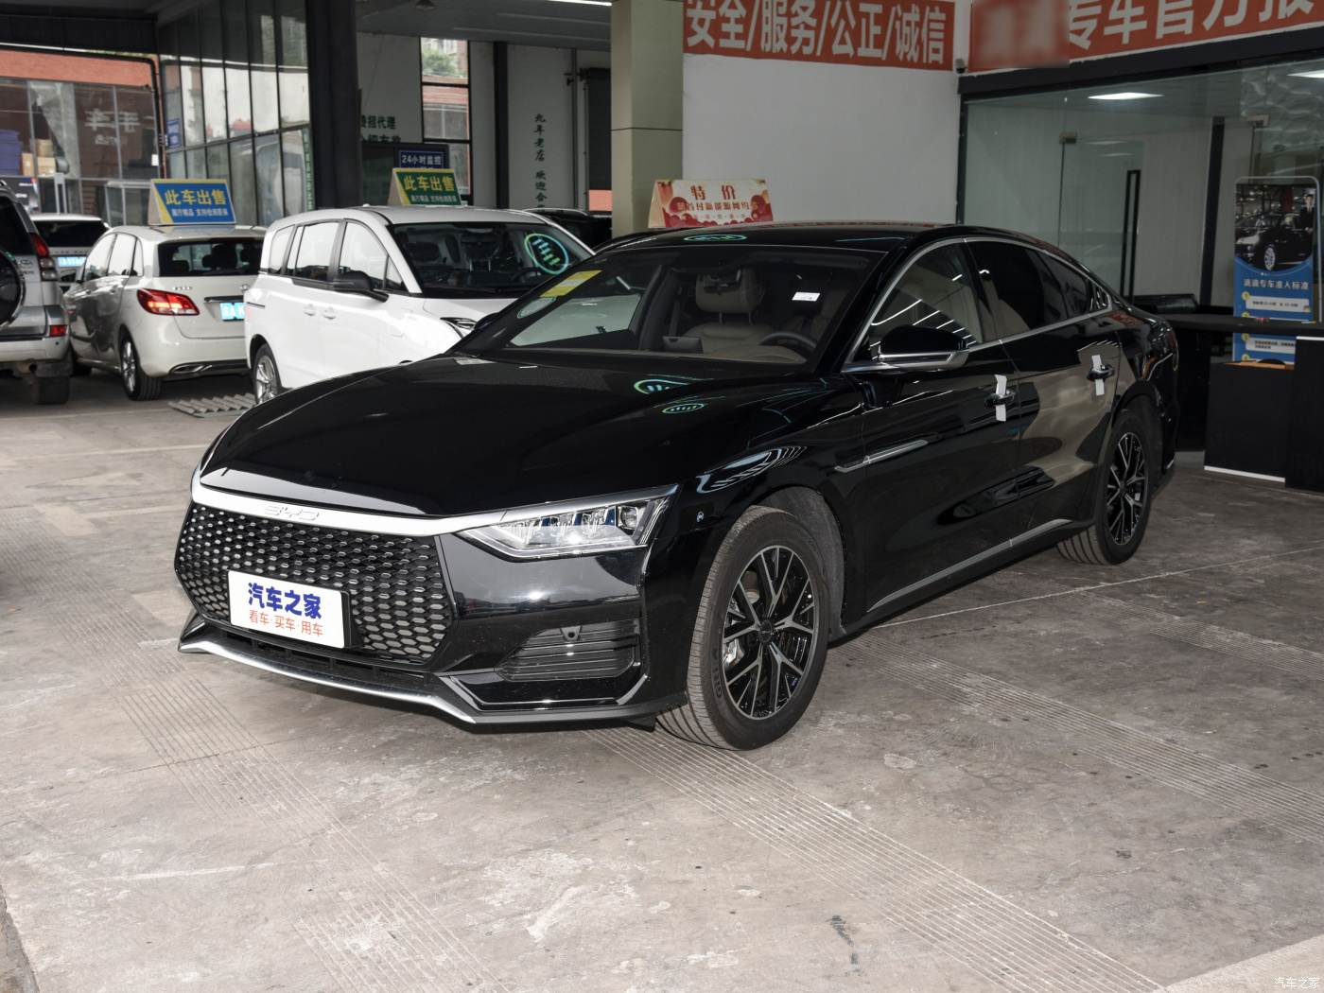 | 后勤公寓服务中心 | 乘务车
*备注：供应商须完全响应采购需求清单及详细参数，须上传营业执照、法人身份证复印件、采购报价单（报价单须注明所供产品品牌、型号及报价，报价包含物流和售后人员服务费、安装调试、发票税费等费用）、质保和售后服务承诺函等材料，以上材料均需加盖公章，否则竞价无效。

